Лист 1
Прайс-лист
МИР ПРЯЖИ

В валюте: руб. (курс 1).
Цены указаны на 07.08.2020

№ | Номенклатура/ Характеристика номенклатуры | Описание | Изображение | Артикул | Цена | Ед. | Остаток | Ссылка на сайт
 | Заготовка для мини-альбома "American Crafts"Pebbles 732399 «Yours Truly» | Заготовка для мини-альбома "American Crafts"Pebbles 732399 «Yours Truly» |  | 732399 | 209.25 |  |  | Изображение
 | Заготовка для мини-альбома "American Crafts"Pebbles 732399 «Yours Truly» |  |  |  | 209.25 | шт | 10 | Изображение
 | Набор вырубок "American Crafts" Pebbles 732281 «From Me To You» 22шт | Набор вырубок "American Crafts" Pebbles 732281 «From Me To You» 22шт | 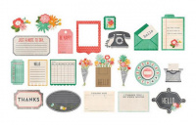 | 732281 | 104.95 |  |  | Изображение
 | Набор вырубок "American Crafts" Pebbles 732281 «From Me To You» 22шт |  |  |  | 104.95 | шт | 1 | Изображение
 | Набор вырубок "American Crafts" Pebbles 732390 «Yours Truly» 25шт | Набор вырубок "American Crafts" Pebbles 732390 «Yours Truly» 25шт | 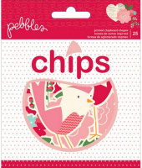 | 732390 | 104.95 |  |  | Изображение
 | Набор вырубок "American Crafts" Pebbles 732390 «Yours Truly» 25шт |  |  |  | 104.95 | шт | 2 | Изображение
 | Набор вырубок "American Crafts" Pebbles 732506 «Americana» 46шт | Набор вырубок "American Crafts" Pebbles 732506 «Americana» 46шт | 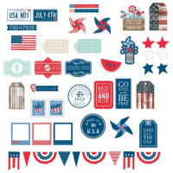 | 732506 | 104.95 |  |  | Изображение
 | Набор вырубок "American Crafts" Pebbles 732506 «Americana» 46шт |  |  |  | 104.95 | шт | 9 | Изображение
 | Набор вырубок "American Crafts" Pebbles 732536 «Garden Party» 100шт | Набор вырубок "American Crafts" Pebbles 732536 «Garden Party» 100шт | 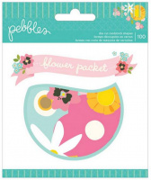 | 732536 | 104.95 |  |  | Изображение
 | Набор вырубок "American Crafts" Pebbles 732536 «Garden Party» 100шт |  |  |  | 104.95 | шт | 4 | Изображение
 | Набор вырубок "American Crafts"AC DIY Shop 366610 «File Tabs» 20шт | Набор вырубок "American Crafts"AC DIY Shop 366610 «File Tabs» 20шт | 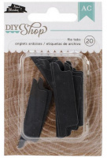 | 366610 | 63.10 |  |  | Изображение
 | Набор вырубок "American Crafts"AC DIY Shop 366610 «File Tabs» 20шт |  |  |  | 63.10 | шт | 9 | Изображение
 | Набор деревянных украшений "American Crafts" Studio Calico 331340 «Speech Bubbles»25шт. | Набор деревянных украшений "American Crafts" Studio Calico 331340 «Speech Bubbles»25шт. | 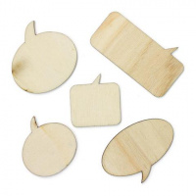 | 331340 | 83.70 |  |  | Изображение
 | Набор деревянных украшений "American Crafts" Studio Calico 331340 «Speech Bubbles»25шт. |  |  |  | 83.70 | шт | 4 | Изображение
 | Набор деревянных украшений "American Crafts" Studio Calico 331341 «Punctuation»45шт. | Набор деревянных украшений "American Crafts" Studio Calico 331341 «Punctuation»45шт. | 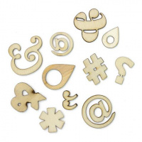 | 331341 | 83.70 |  |  | Изображение
 | Набор деревянных украшений "American Crafts" Studio Calico 331341 «Punctuation»45шт. |  |  |  | 83.70 | шт | 6 | Изображение
 | Набор деревянных украшений "American Crafts" Studio Calico 331589 «Story Time»34шт. | Набор деревянных украшений "American Crafts" Studio Calico 331589 «Story Time»34шт. | 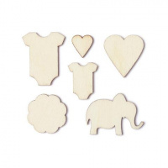 | 331589 | 83.70 |  |  | Изображение
 | Набор деревянных украшений "American Crafts" Studio Calico 331589 «Story Time»34шт. |  |  |  | 83.70 | шт | 9 | Изображение
 | Набор деревянных украшений "American crafts" 366964 «Vacation»15шт. | Набор деревянных украшений "American crafts" 366964 «Vacation»15шт. | 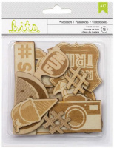 | 366964 | 104.95 |  |  | Изображение
 | Набор деревянных украшений "American crafts" 366964 «Vacation»15шт. |  |  |  | 104.95 | шт | 1 | Изображение
 | Набор конвертов "American Crafts" Pebbles 732394 «Yours Truly» 12шт | Набор конвертов "American Crafts" Pebbles 732394 «Yours Truly» 12шт | 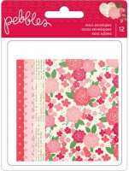 | 732394 | 83.70 |  |  | Изображение
 | Набор конвертов "American Crafts" Pebbles 732394 «Yours Truly» 12шт |  |  |  | 83.70 | шт | 1 | Изображение
 | Набор объемных наклеек "American Crafts" Crate Paper 683357 «Love Notes» 9шт | Набор объемных наклеек "American Crafts" Crate Paper 683357 «Love Notes» 9шт |  | 683357 | 104.95 |  |  | Изображение
 | Набор объемных наклеек "American Crafts" Crate Paper 683357 «Love Notes» 9шт |  |  |  | 104.95 | шт | 1 | Изображение
 | Набор объемных наклеек "American Crafts"Crate Paper 683426 «Styleboard» 7шт | Набор объемных наклеек "American Crafts"Crate Paper 683426 «Styleboard» 7шт |  | 683426 | 104.95 |  |  | Изображение
 | Набор объемных наклеек "American Crafts"Crate Paper 683426 «Styleboard» 7шт |  |  |  | 104.95 | шт | 5 | Изображение
 | Оверлеи для фото"American Crafts" AC BITS 366969 «Shades»16шт | Оверлеи для фото"American Crafts" AC BITS 366969 «Shades»16шт |  | 366969 | 104.95 |  |  | Изображение
 | Оверлеи для фото"American Crafts" AC BITS 366969 «Shades»16шт |  |  |  | 104.95 | шт | 1 | Изображение
 | Оверлеи для фото"American Crafts" Crate Paper 683358 «Hearts & Love» 25шт | Оверлеи для фото"American Crafts" Crate Paper 683358 «Hearts & Love» 25шт | 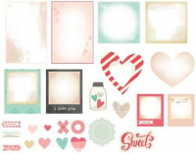 | 683358 | 104.95 |  |  | Изображение
 | Оверлеи для фото"American Crafts" Crate Paper 683358 «Hearts & Love» 25шт |  |  |  | 104.95 | шт | 1 | Изображение
 | Пробковые стикеры "American Crafts"Crate Paper 683427 «Icon Shapes» 19шт | Пробковые стикеры "American Crafts"Crate Paper 683427 «Icon Shapes» 19шт |  | 683427 | 83.70 |  |  | Изображение
 | Пробковые стикеры "American Crafts"Crate Paper 683427 «Icon Shapes» 19шт |  |  |  | 83.70 | шт | 9 | Изображение
 | Стикеры "American Crafts"AC DIY Shop 366634 «Chalkboard Speech Bubbles» 6шт | Стикеры "American Crafts"AC DIY Shop 366634 «Chalkboard Speech Bubbles» 6шт |  | 366634 | 63.10 |  |  | Изображение
 | Стикеры "American Crafts"AC DIY Shop 366634 «Chalkboard Speech Bubbles» 6шт |  |  |  | 63.10 | шт | 1 | Изображение

